Diagrama Gantt (2)
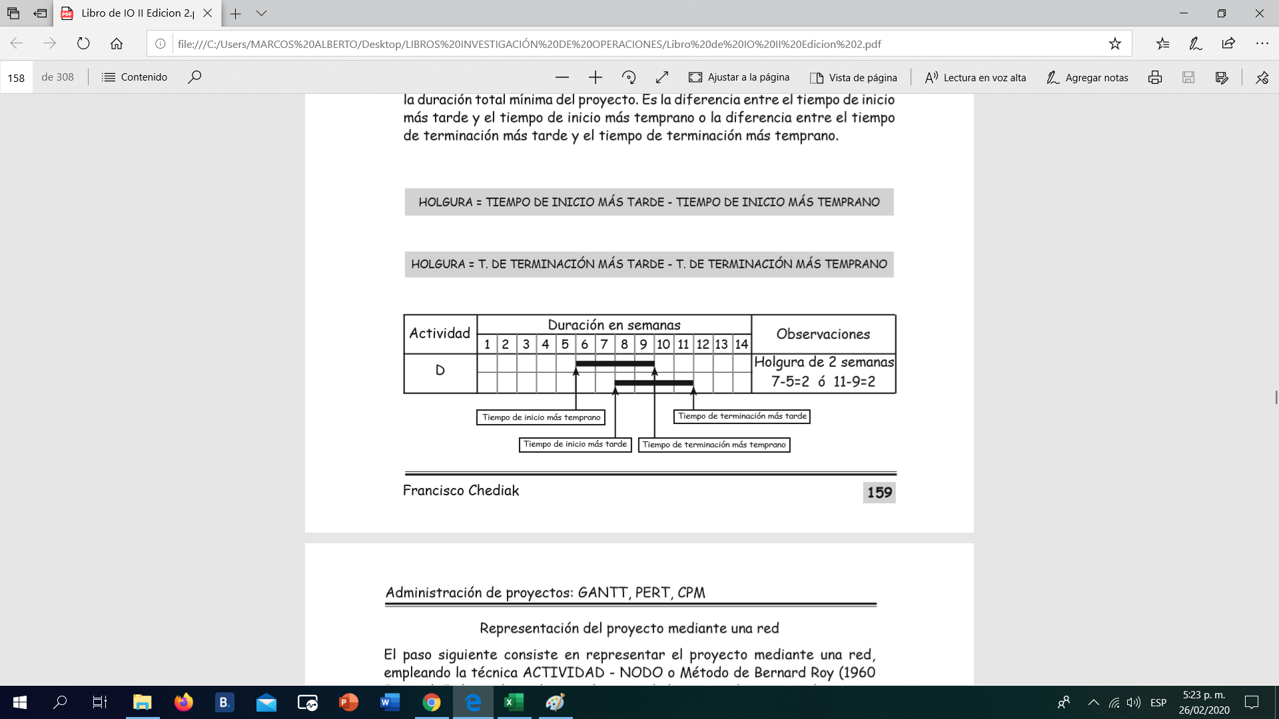
Administración de proyectos Gantt - PERT - CPM
 | Costo directo:
Introducción Este tema nos muestra las herramientas básicas para administrar un proyecto, como son: El diagrama Gantt, el PERT probabilístico y el método CPM. | Materia Prima | Costo Indirecto:
 | Mano de obra | Consumo de energia de la empresa
 | Transporte | Mano de obra indirecta que son las personas que trabajan varios productos en la empresa
 | Comisiones | planta administrativa
 | Campañas publicitarias

Usos principales
1. Determinar la duración mínima de un proyecto.
Determinar la probabilidad de que el proyecto se termine dentro de un tiempo predeterminado.

2. Identificar las actividades que pueden ser cuello de botella y que conforman la ruta crítica. Conocer dichas actividades tiene un efecto directo sobre la agenda de quien toma las decisiones y sobre la elección del personal responsable del cumplimiento del cronograma de dichas actividades, ya que pueden causar consecuencias económicas graves para la empresa e inclusive para su existencia.

El primer paso, para aplicar el sistema PERT o CPM a un proyecto, es representar el proyecto en forma de una red, para lo cual es útil la construcción de un diagrama Gantt, que identifica claramente los diferentes tipos de tiempos que se deben tener encuenta para la representación gráfica de la red PERT o CPM.

Existen dos técnicas para representar los proyectos, una denominada ACTIVIDAD - RAMAL, en la cual, las actividades van sobre los ramales de la red y los nodos representan los sucesos; y otra, llamada ACTIVIDAD - NODO, en la que las actividades van sobre los nodos y los ramales indicando la precedencia de las actividades. Emplearemos la segunda técnica, ACTIVIDAD - NODO, por ofrecer mayor facilidad en la representación gráfica de las actividades y de sus precedencias.

Diagrama Gantt
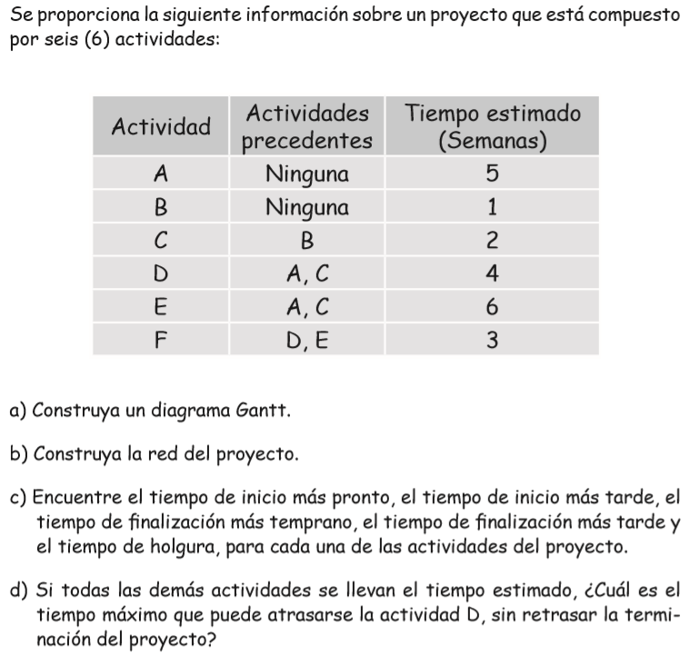
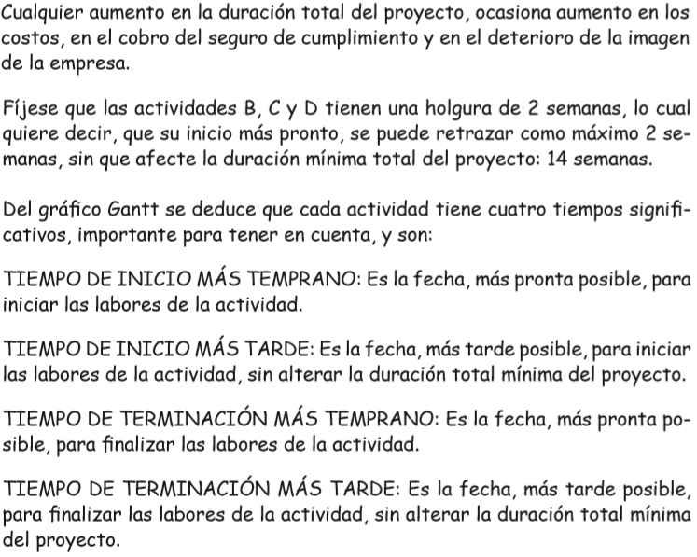

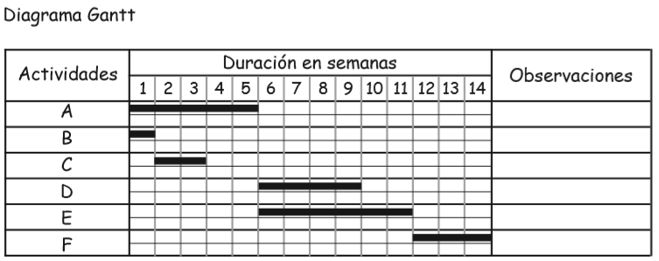

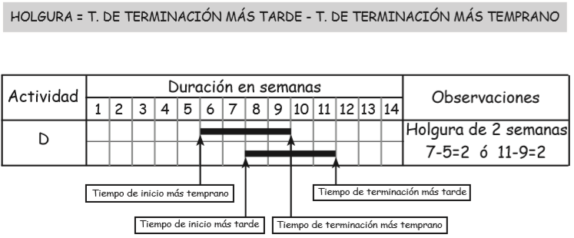

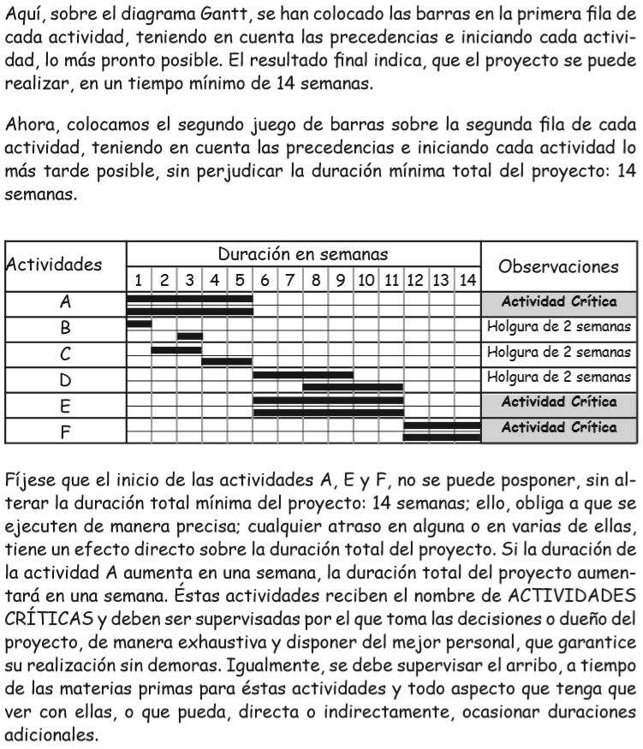

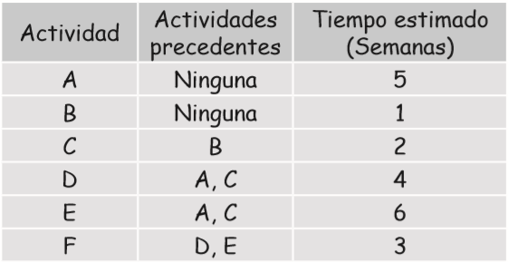

Red Actividad Nodo
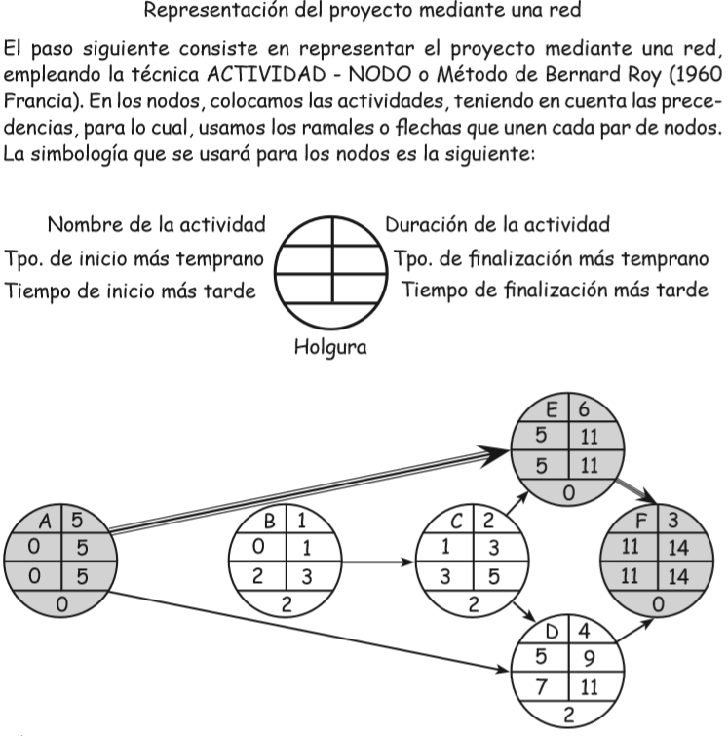

PERT Probabilístico
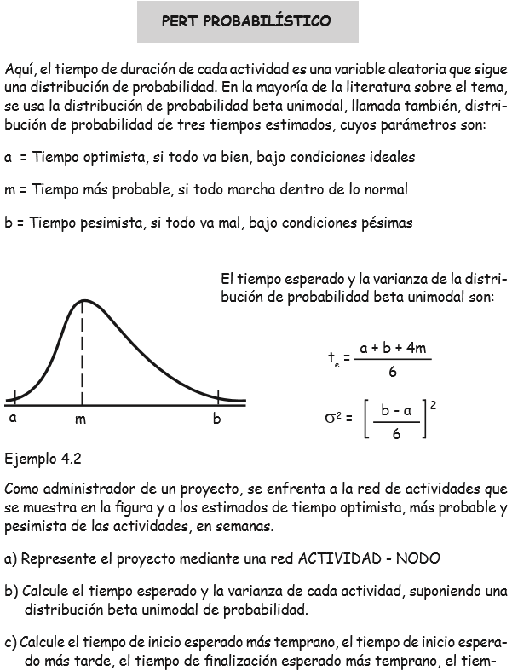
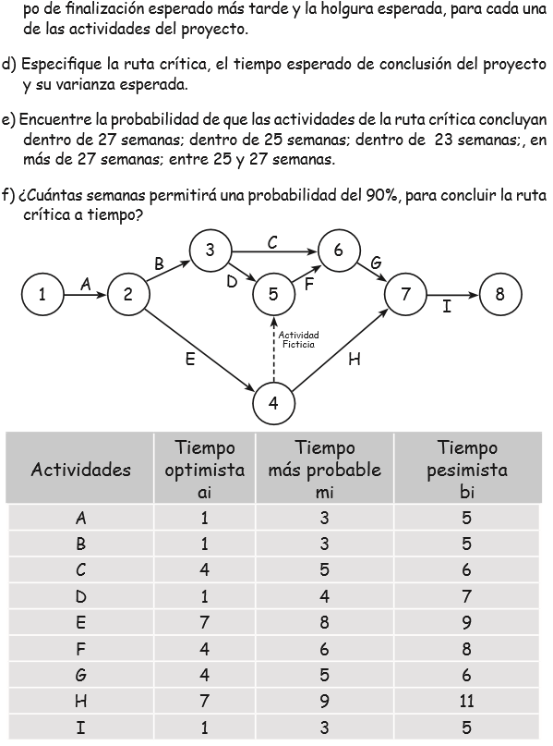
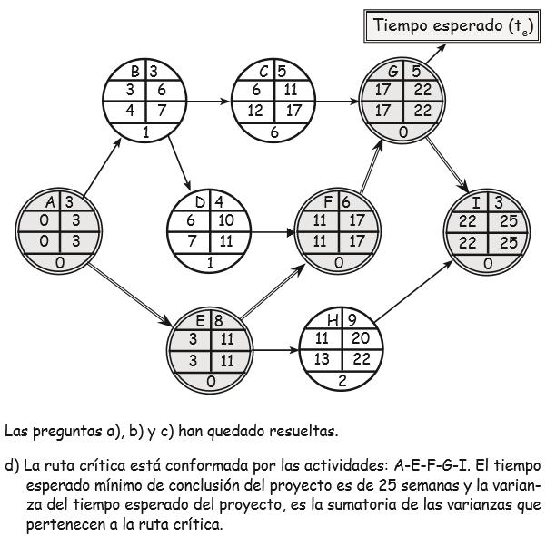
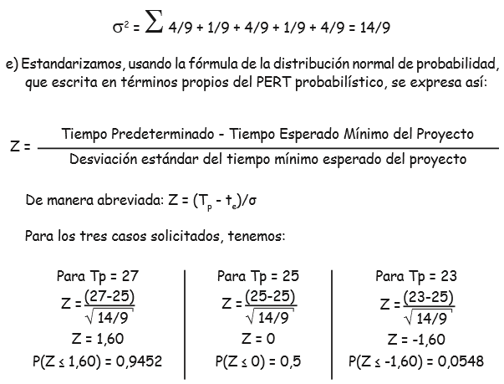

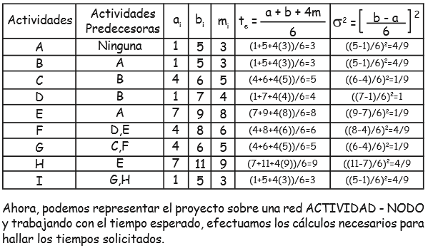

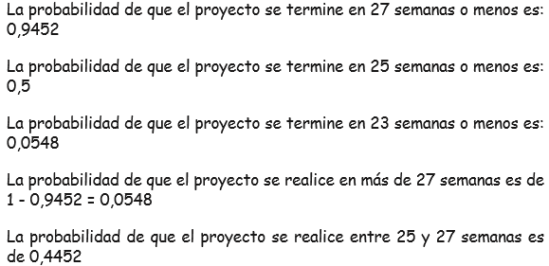

CPM
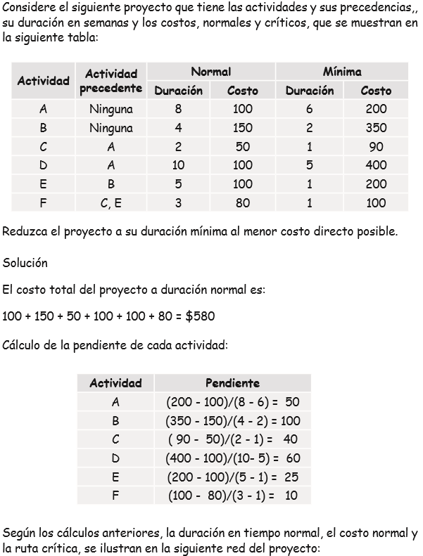
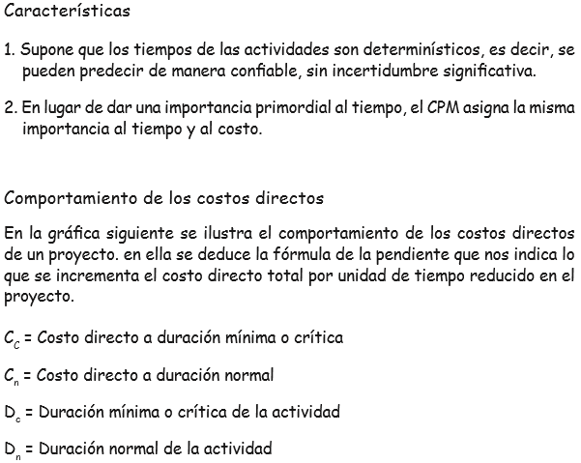
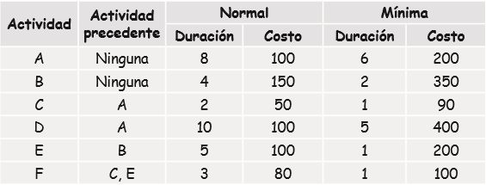
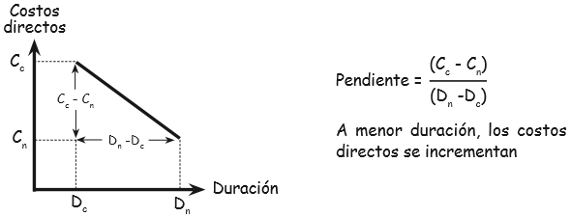
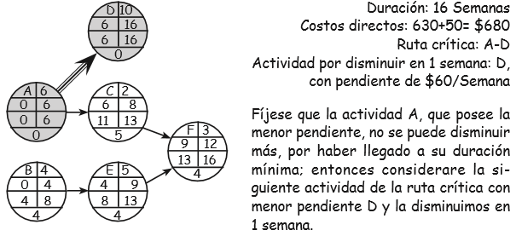
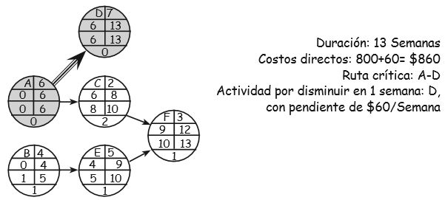
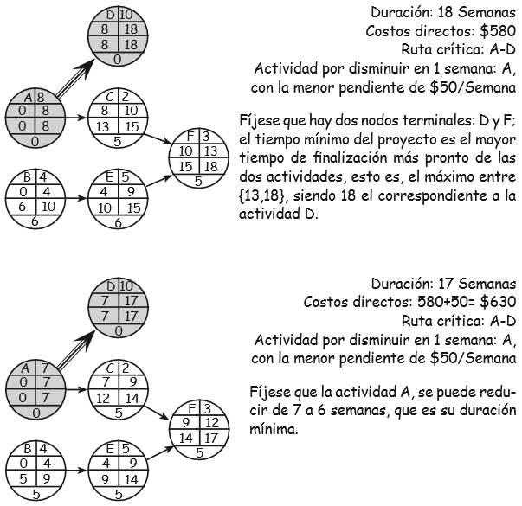
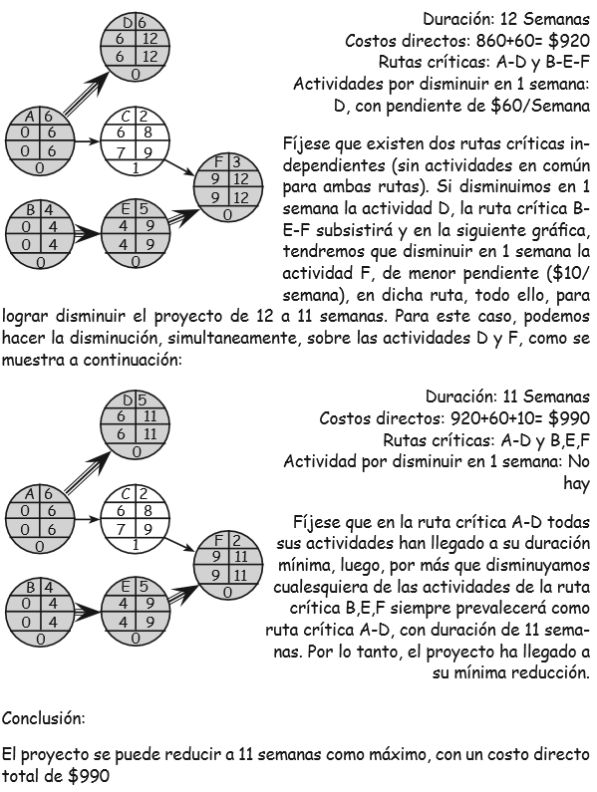
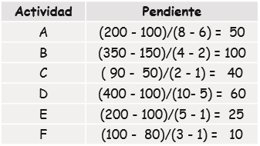
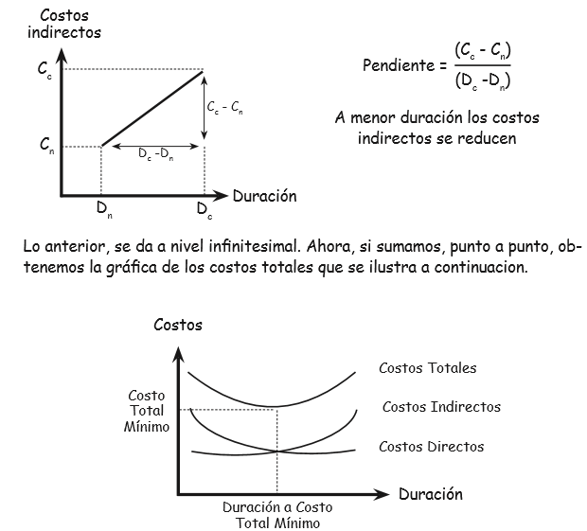
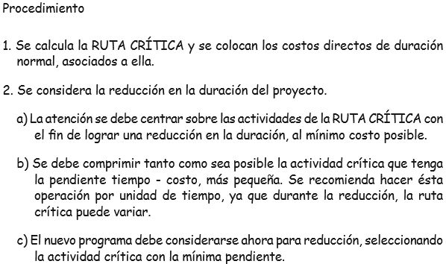
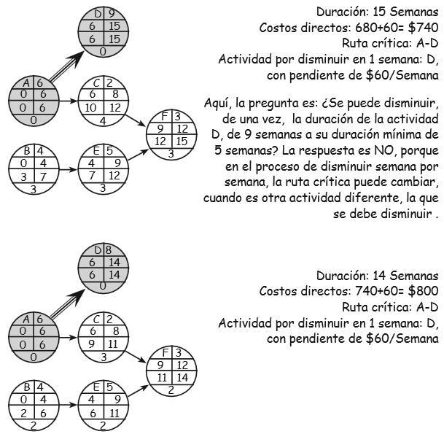
PROBLEMA 1

Problema 2 CPM
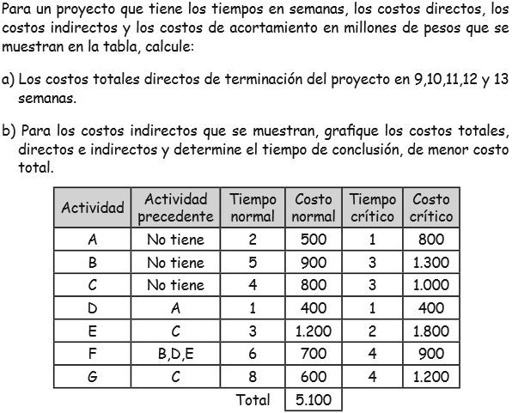
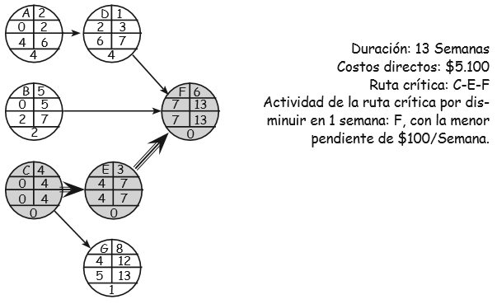
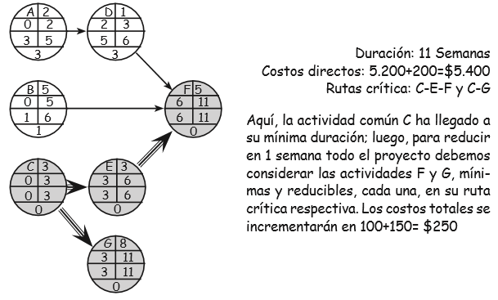
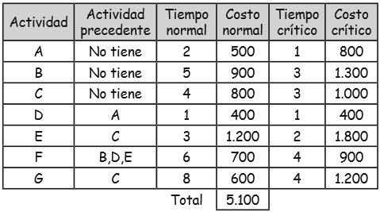
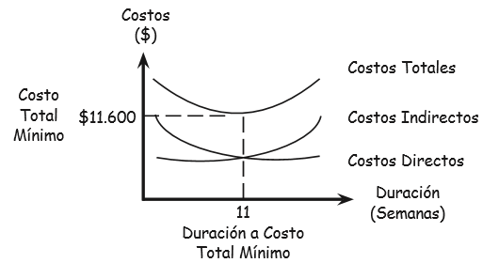
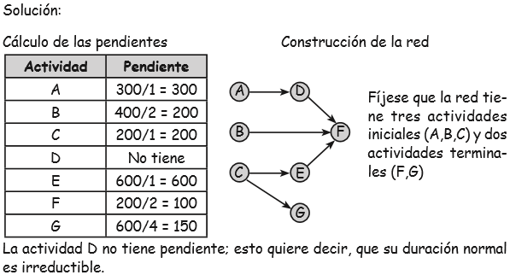
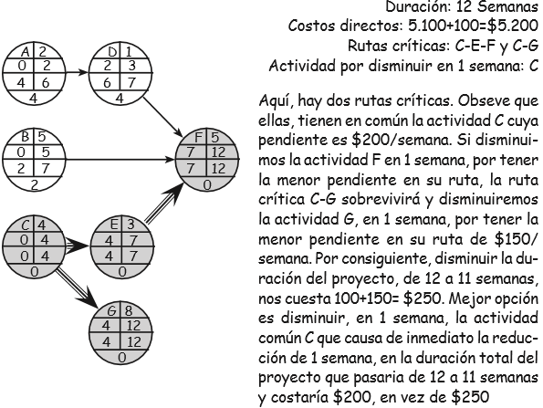
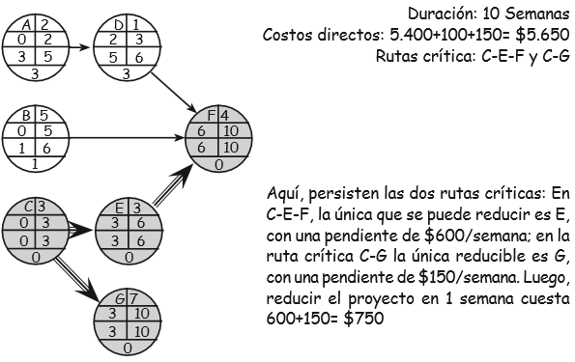
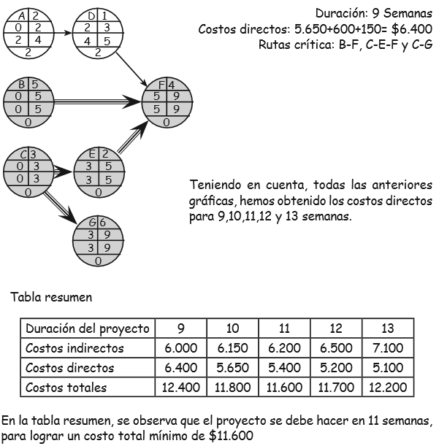

PROBLEMA 2

